워크 처리(재생성)
워크플로 | WORK | 반복가능 | 불러오지 않는 항목 (null 처리) | 불러오는 항목 (TASK 최종값) | 예외처리
IDEA-특허/실용/디자인 | 기안서 작성 | O | 의견/메모 | 평가요청 | 결재요청 | TASK | 기안내용 | 기술분류 | 제품분류 | 발명자 | 공동권리 | 선행문헌
 | 기안서 평가 | O | 평가 | -
 | 기안서 결재 | O | 결재 | -
 | 출원담당자 지정 | X | - | -
 | 기안검토 | O | 검토처리 | 명세서 | 선행문헌 | 기안-목적구성효과
 | 포기동의 | O | 발명담당자 의견 | -
 | 포기동의 확인 | O | 검토처리 | -
 | 자료보완 | O | 발명담당자 의견 | 명세서
 | 자료보완 확인 | O | 검토처리 | -
 | 기안서 평가검토 | O | 평가 | -
 | 기안서 평가검토 확인 | O | 검토처리 | -
 | 발명자미팅 결과작성 | O | 검토처리 | -
 | 워크샵의뢰서 작성 | O | 검토처리 | 워크샵 | 결재요청 | 명세서 | 선행문헌
 | 워크샵의뢰서 결재 | O | 결재 | -
 | 협력사 담당자 지정 | O | 담당자 지정 | -
 | 선행자료 등록 | O | 검토처리 | 선행문헌
 | 워크샵보고서 작성 | O | 검토처리 | 워크샵 | 명세서 | 선행문헌
 | 워크샵보고서 확인 | O | 검토처리 | -
 | 기안검토서 작성 | O | 검토결과 | 결재요청 | 기술등급 | 기술분류 | 제품분류 | 공동권리 | 출원의뢰내용 | 관련TASK
 | 기안검토서 결재 - 출원진행 | O | 결재 | -
 | 기안검토서 결재 - 출원포기 | O | 결재 | -
IDEA-상표 | 상표출원품의서 작성 | O | 의견/메모 | 결재요청 | TASK | 기안내용 | 출원의뢰내용 | 공동권리 | 공존동의 | 국가연구개발사업 | 기술등급 | 기술분류 | 제품분류 | 선행문헌 | 관련TASK
 | 상표출원품의서 결재 | O | 결재 | -
1차출원 | 1차출원 의뢰 | O | 검토처리 | 협력사 지정 | -
 | 1차출원 의뢰접수 | O | 담당자 지정 | -
 | 사무소 출원검토 | O | 검토처리 | 명세서 | 선행문헌
 | 사무소취소 확인 | O | 검토처리 | -
 | 1차출원서류 작성 | O | 검토처리 | 명세서 | 다류출원(상표) | 공존동의(상표) | 해외사무소 | A&D
 | 1차출원서류 발명자 검토 | O | 검토처리 | A&D
 | 1차출원서류 출원담당자 검토 | O | 검토처리 | A&D
 | 1차출원 완료보고 | O | 의견/메모 | 출원결과 | 명세서 | 출원서류
 | 1차출원 완료확인 | O | 검토처리 | -
2차출원 | 2차출원 대상확인 | X | - | -
 | 2차출원 발명자 검토 | O | 검토처리 | -
 | 2차출원 출원담당자 검토 | O | 검토처리 | -
 | 2차출원검토서 작성 | O | 검토처리 | 결재요청 | 선출원번호 | 기술등급 | 기술분류 | 제품분류 | 발명자 | 발명담당자 | 선행문헌 | 공동권리 | 공존동의(상표) | 국가연구개발사업 | 출원의뢰내용 | 관련TASK
 | 2차출원검토서 결재 - 출원진행 | O | 결재 | -
 | 2차출원검토서 결재 - 출원포기 | O | 결재 | -
 | 2차출원 의뢰 | O | 검토처리 | 협력사 지정 | -
 | 2차출원 의뢰접수 | O | 담당자 지정 | -
 | 사무소 출원검토 | O | 검토처리 | -
 | 사무소취소 확인 | O | 검토처리 | -
 | 2차출원서류 작성 | O | 검토처리 | 명세서 | 다류출원(상표) | 공존동의(상표) | 해외사무소 | A&D
 | 2차출원서류 발명자 검토 | O | 검토처리 | A&D
 | 2차출원서류 출원담당자 검토 | O | 검토처리 | A&D
 | 2차출원 완료보고 | O | 의견/메모 | 출원결과 | 명세서 | 출원서류
 | 2차출원 완료확인 | O | 검토처리 | -
심사청구 | 심사청구 대상확인 | X | - | -
 | 심사청구 발명자 검토 | X | - | -
 | 심사청구 출원담당자 검토 | O | 검토처리 | 결재요청 | 명세서 | 선행문헌
 | 심사청구 결재 - 심사진행 | O | 결재 | -
 | 심사청구 결재 - 심사포기 | O | 결재 | -
 | 심사청구 의뢰 | X | - | -
 | 심사청구 의뢰검토 | O | 검토처리 | 명세서
 | 심사청구 최종의뢰 | O | 검토처리 | -
 | 심사청구 완료보고 | O | - | 심사청구
 | 심사청구 완료확인 | O | 검토처리 | -
중간사건 | 중간사건 접수 | X | - | - | 중간사건 접수의 선행문헌은 최종값을 가져오지 않고 신규등록하는 항목임 - 거절서류에 등재된 인용참증을 기록하는 용도 - 선행문헌은 특허/비특허만 등록 가능
 | 중간사건 확인 | O | 검토처리 | -
 | 대응안 작성 | O | - | 대응안
 | 대응안 확인 | O | 검토처리 | -
 | 중간사건검토서 작성 | O | 결재요청 | 검토결과
 | 중간사건검토서 결재 - 사건대응 | O | 결재 | -
 | 중간사건검토서 결재 - 사건포기 | O | 결재 | -
 | 중간사건서류 제출완료보고 | O | - | 제출결과 | 명세서
 | 중간사건서류 제출완료확인 | O | 검토처리 | -
출원공고-상표 | 출원공고결정서 접수보고 | O | - | 접수 | 접수>특허청 발행일 제외
 | 출원공고결정서 확인 | O | 검토처리 | -
등록결정 | 등록결정서 접수보고 | X | - | -
 | 등록결정서 확인 | X | - | -
 | 등록결정 발명자 검토 | X | - | -
 | 등록결정 출원담당자 검토 | O | 검토처리 | 결재요청 | -
 | 등록결정 결재 - 등록진행 | O | 결재 | -
 | 등록결정 결재 - 등록포기 | O | 결재 | -
 | 등록료납부 보고 | O | 납부결과 | -
 | 등록료납부 확인 | O | 검토처리 | -
 | 등록 완료보고 | O | 의견/메모 | 등록결과 | 명세서 | 공존동의(상표) | 등록서류 | 다음유지료
 | 등록 완료확인 | O | 검토처리 | -
EP진입 | EP진입검토서 작성 | O | 결재요청 | TASK | EP등록 | 개별국진입 | 발명자 | 발명담당자 | 공동권리 | 기술등급 | 기술분류 | 제품분류 | 관련TASK
 | EP진입검토서 결재 | O | 결재 | -
 | EP개별국진입 의뢰 | X | - | -
 | EP개별국진입 의뢰접수 | X | - | -
 | EP개별국진입 완료보고 | O | 의견/메모 | 등록결과 | 명세서 | 등록서류 | 다음유지료 | 해외사무소
 | EP개별국진입 완료확인 | O | 검토처리 | -
권리유지 | 권리유지 대상확인 | X | - | -
 | 권리유지 평가자 검토 | X | - | -
 | 권리유지검토서 작성 | O | 검토처리 | 결재요청 | 유지료담당자 지정
 | 권리유지검토서 결재 - 권리유지 | O | 결재 | -
 | 권리유지검토서 결재 - 권리포기 | O | 결재 | -
 | 유지료납부 대상확인 | O | - | 확인결과 | 유지료 납부이력
 | 유지료납부 대상검토 | O | 검토처리 | 유지료 납부이력
 | 유지료납부 완료보고 | O | - | 납부결과 | 다음 유지료 | 존속기간 갱신등록(상표) | 다음 유지료 : 워크 생성시에는 null 값(등록결정, EP진입에서 가져오지 않음), 반송인 경우 최종값 가져옴
 | 유지료납부 완료확인 | O | 검토처리 | -
결정계심판 | 심판 제기 | X | - | -
 | 심판 검토 | O | 검토처리 | 심판대상
 | 대응안 작성 | O | - | 대응안
 | 대응안 확인 | O | 검토처리 | -
 | 심판대응검토서 작성 | O | - | 검토결과 | 관련TASK
 | 심판대응검토서 결재 - 사건대응 | O | 결재 | -
 | 심판대응검토서 결재 - 사건포기 | O | 결재 | -
 | 심판서류 제출완료보고 | O | - | 제출결과 | 심판대상
 | 심판서류 제출완료확인 | O | 검토처리 | -
당사자계심판 | 당사자계심판 제기보고서 작성 | O | 의견/메모 | 결재요청 | TASK | 심판정보 | 심판대상 | 기술분류 | 제품분류 | 선행문헌 | 관련TASK
 | 당사자계심판 제기보고서 결재 | O | 결재 | -
 | 당사자계심판 진행 | O | 검토처리 | 심판정보 | 심판대상 | 청구인 | 피청구인 | 진행단계 | 관련TASK
 | 당사자계심판 중간보고서 작성 | O | 검토처리 | 결재요청 | 보고내용 | 결과보고서의 보고내용을 가져오지 않음
 | 당사자계심판 중간보고서 결재 | O | 결재 | -
 | 당사자계심판 결과보고서 작성 | O | 검토처리 | 결재요청 | 보고내용 | 중간보고서의 보고내용을 가져오지 않음
 | 당사자계심판 결과보고서 결재 | O | 결재 | -
소송 | 소송 제기보고서 작성 | O | 의견/메모 | 결재요청 | TASK | 소송정보 | 소송대상-지식재산권 | 소송대상-제품 | 기술분류 | 제품분류 | 선행문헌 | 관련TASK
 | 소송 제기보고서 결재 | O | 결재 | -
 | 소송 진행 | O | 검토처리 | 소송정보 | 소송대상-지식재산권 | 소송대상-제품 | 기술분류 | 제품분류 | 원고 | 피고 | 진행서류 | 협상일지 | 관련TASK
 | 소송 중간보고서 작성 | O | 검토처리 | 결재요청 | 보고내용 | 결과보고서의 보고내용을 가져오지 않음
 | 소송 중간보고서 결재 | O | 결재 | -
 | 소송 결과보고서 작성 | O | 검토처리 | 결재요청 | 보고내용 | 중간보고서의 보고내용을 가져오지 않음
 | 소송 결과보고서 결재 | O | 결재 | -
라이선스 | 라이선스 접수보고서 작성 | O | 결재요청 | TASK | 라이선스 정보 | 라이선스 대상 | 기술분류 | 제품분류 | 라이선스 제안자 | 관련TASK
 | 라이선스 접수보고서 결재 | O | 결재 | -
 | 라이선스 진행 | O | 검토처리 | 라이선스 정보 | 라이선스 대상 | 기술분류 | 제품분류 | 협상일지 | 관련TASK
 | 라이선스 중간보고서 작성 | O | 검토처리 | 결재요청 | 보고내용 | 결과보고서의 보고내용을 가져오지 않음
 | 라이선스 중간보고서 결재 | O | 결재 | -
 | 라이선스 결과보고서 작성 | O | 검토처리 | 결재요청 | 보고내용 | 계약정보 | 라이선스 대상 | Royalty | 중간보고서의 보고내용을 가져오지 않음
 | 라이선스 결과보고서 결재 | O | 결재 | -
조사분석 | 조사분석의뢰서 작성 | O | 업무그룹 지정 | TASK | 의뢰내용 | 조사대상문헌 | 기술분류 | 제품분류 | 관련TASK
 | 분석담당자 지정 | O | 담당자 지정 | -
 | 조사분석의뢰서 검토 | O | 검토처리 | 협력사 지정 | -
 | 조사분석 의리접수 | O | 검토처리 | 담당자 지정 | -
 | 조사분석보고서 작성 | O | - | 조사분석결과 | 선행문헌
 | 조사분석보고서 확인 | O | 검토처리 | -
매입 | 매입검토보고서 작성 | O | 의견/메모 | 결재요청 | TASK | 매입정보 | 매입대상 | 매입 제안자
 | 매입검토보고서 결재 | O | 결재 | -
 | 매입협상 진행 | O | 검토처리 | 매입대상 | 협상일지
 | 매입협상 중간보고서 작성 | O | 검토처리 | 결재요청 | 보고내용 | 결과보고서의 보고내용을 가져오지 않음
 | 매입협상 중간보고서 결재 | O | 결재 | -
 | 매입협상 결과보고서 작성 | O | 검토처리 | 결재요청 | 보고내용 | NDA | 매입결과 | 중간보고서의 보고내용을 가져오지 않음
 | 매입협상 결과보고서 결재 - 매입계약체결 | O | 결재 | -
 | 매입협상 결과보고서 결재 - 매입계약포기 | O | 결재 | -
처분 | 처분검토보고서 작성 | O | 의견/메모 | 결재요청 | 처분정보 | 처분 제안자
 | 처분검토보고서 결재 | O | 결재 | -
 | 처분협항 진행 | O | 검토처리 | 협상일지
 | 처분협상 중간보고서 작성 | O | 검토처리 | 결재요청 | 보고내용 | 결과보고서의 보고내용을 가져오지 않음
 | 처분협상 중간보고서 결재 | O | 결재 | -
 | 처분협상 결과보고서 작성 | O | 검토처리 | 결재요청 | 보고내용 | NDA | 중간보고서의 보고내용을 가져오지 않음
 | 처분협상 결과보고서 결재 - 처분계약체결 | O | 결재 | -
 | 처분협상 결과보고서 결재 - 처분계약포기 | O | 결재 | -
etc | 비용검토 | X | - | -
 | 비용재검토 | X | - | -
 | 비용결재 | X | - | -
 | 보상금 대상확인 | X | - | -
 | 보상금 평가자 검토 | X | - | -
 | 보상금지급검토서 작성 | O | 검토처리 | 결재요청 | 보상금
 | 보상금지급검토서 결재 - 보상금지급 | O | 결재 | -
 | 보상금지급검토서 결재 - 보상금미지급 | O | 결재 | -
 | 포기/취하검토서 작성 | O | 결재요청 | 포기/취하
 | 포기/취하검토서 결재 | O | 결재 | -
 | 포기/취하 완료보고 | O | - | 제출결과 | 포기/취하서
 | 포기/취하 완료확인 | O | 검토처리 | -
 | 워크플로 종료요청 | X | - | -
 | 워크플로 종료확인 | X | - | -
 | 담당자 변경요청 | X | - | -
 | 담당자 변경 | X | - | -
 | 결재자 변경요청 | X | - | -
 | 결재자 변경 | X | - | -
 | 평가자 변경요청 | X | - | -
 | 평가자 변경 | X | - | -
 | 지정자 변경요청 | X | - | -
 | 지정자 변경 | X | - | -
 | WORK기한 변경요청 | X | - | -
 | WORK기한 변경 | X | - | -
 | 법정기한 변경요청 | X | - | -
 | 법정기한 변경 | X | - | -
 | 기술등급 변경요청 | X | - | 기술등급 변경
 | 기술등급 변경 | X | - | -
 | 기술분류 변경요청 | X | - | 기술분류 변경
 | 기술분류 변경 | X | - | -
 | 제품분류 변경요청 | X | - | 제품분류 변경
 | 제품분류 변경 | X | - | -
 | 기타업무 등록 | O | - | -
 | 기타업무 확인 | O | - | -
 | 서류 등록 | O | - | -
 | 서류 확인 | O | - | -
 | 분쟁결과 등록 | O | - | -
 | 분쟁결과 확인 | O | - | -
 | 선행문헌 등록 | X | - | -
 | 선행문헌 확인 | X | - | -
 | 청구항 등록 | X | - | -
 | 청구항 확인 | X | - | -
 | 관련 TASK 등록 | X | - | 관련TASK
 | 관련 TASK 확인 | X | - | -
 | IDS 제출문헌 등록 | X | - | -
 | IDS 제출문헌 확인 | X | - | -
 | EP단일특허 등록 | X | - | -
 | EP단일특허 확인 | X | - | -
 | 기본서지변경요청 | X | - | -
 | 기본서지변경 | X | - | -
 | 병합출원요청 | X | - | -
 | 병합출원결정 | X | - | -
 | 기간연장 요청 | X | - | -
 | 기간연장서류 제출완료보고 | O | - | -
 | 기간연장서류 제출완료확인 | O | - | -

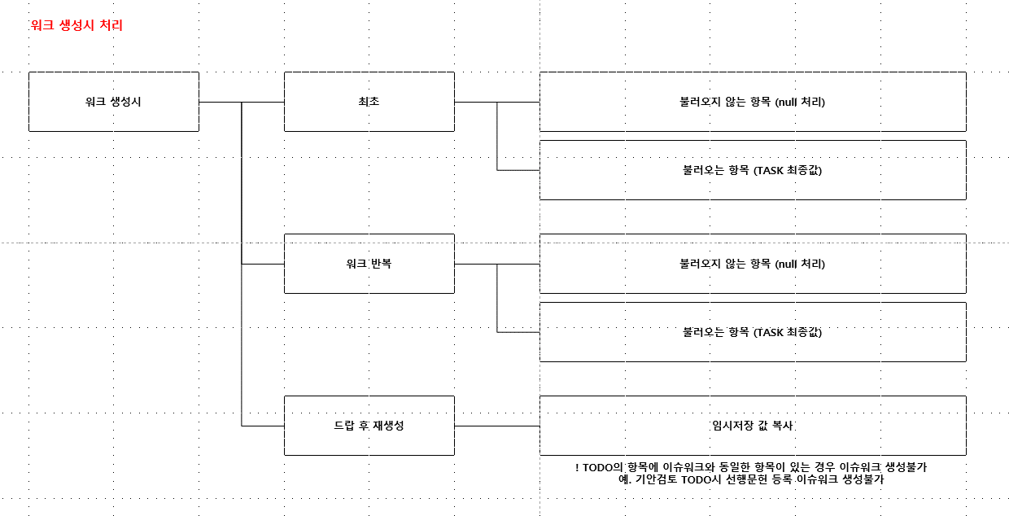
워크 생성 시 처리

비용열람
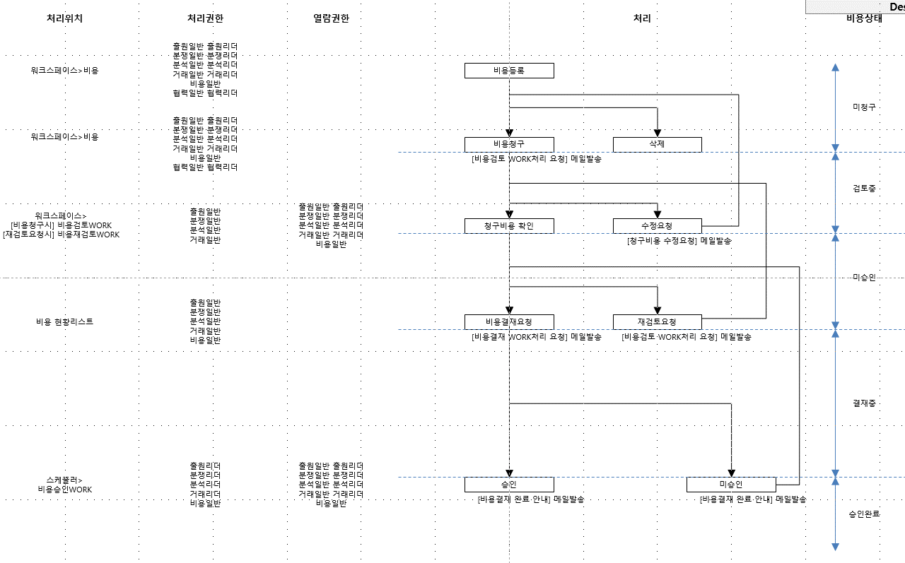
위치 | 전제조건 | Case | 발명일반 | 발명리더 | 출원일반 | 출원리더 | 분쟁일반 | 분쟁리더 | 분석일반 | 분석리더 | 거래일반 | 거래리더 | 평가일반 | 비용일반 | 협력일반 | 협력리더 | 연차일반
비용 현황리스트 | 비용현황 열람권한 | 비용업로드 버튼 출력 | X | X | 출력 | 출력 | 출력 | 출력 | 출력 | 출력 | 출력 | 출력 | X | 출력 | 출력 | 출력 | 출력
 |  | 비용프로세스 진행시 | X | X | 전체 TASK | 전체 TASK | 전체 TASK | 전체 TASK | 전체 TASK | 전체 TASK | 전체 TASK | 전체 TASK | X | 전체 TASK | 비용등록자인 경우 그룹(전체)원이 비용등록자인 경우 | 비용등록자인 경우 그룹(전체)원이 비용등록자인 경우 | 비용등록자인 경우 그룹(전체)원이 비용등록자인 경우
 |  | 비용업로드시 | X | X | 전체 TASK | 전체 TASK | 전체 TASK | 전체 TASK | 전체 TASK | 전체 TASK | 전체 TASK | 전체 TASK | X | 전체 TASK | 업로드 등록자인 경우 그룹(전체)원이 업로드 등록자인 경우 | 업로드 등록자인 경우 그룹(전체)원이 업로드 등록자인 경우 | 업로드 등록자인 경우 그룹(전체)원이 업로드 등록자인 경우
워크스페이스>비용 | TASK 비용메뉴 열람권한 | 비용프로세스 진행시 | X | X | MY TASK 또는 그룹(전체)원의 TASK | MY TASK 또는 그룹(전체)원의 TASK | MY TASK 또는 그룹(전체)원의 TASK | MY TASK 또는 그룹(전체)원의 TASK | MY TASK 또는 그룹(전체)원의 TASK | MY TASK 또는 그룹(전체)원의 TASK | MY TASK 또는 그룹(전체)원의 TASK | MY TASK 또는 그룹(전체)원의 TASK | X | MY TASK 또는 그룹(전체)원의 TASK | 비용등록자인 경우 그룹(전체)원이 비용등록자인 경우 | 비용등록자인 경우 그룹(전체)원이 비용등록자인 경우 | 비용등록자인 경우 그룹(전체)원이 비용등록자인 경우
 |  | 비용업로드시 | X | X | MY TASK 또는 그룹(전체)원의 TASK | MY TASK 또는 그룹(전체)원의 TASK | MY TASK 또는 그룹(전체)원의 TASK | MY TASK 또는 그룹(전체)원의 TASK | MY TASK 또는 그룹(전체)원의 TASK | MY TASK 또는 그룹(전체)원의 TASK | MY TASK 또는 그룹(전체)원의 TASK | MY TASK 또는 그룹(전체)원의 TASK | X | MY TASK 또는 그룹(전체)원의 TASK | 업로드 등록자인 경우 그룹(전체)원이 업로드 등록자인 경우 | 업로드 등록자인 경우 그룹(전체)원이 업로드 등록자인 경우 | 업로드 등록자인 경우 그룹(전체)원이 업로드 등록자인 경우
비용 현황리스트 & 워크스페이스>비용 | 비용 상세 편집 권한 | 미청구 | X | X | 삭제|수정|닫기 | 삭제|수정|닫기 | 삭제|수정|닫기 | 삭제|수정|닫기 | 삭제|수정|닫기 | 삭제|수정|닫기 | 삭제|수정|닫기 | 삭제|수정|닫기 | X | 삭제|수정|닫기 | 삭제|수정|닫기 | 삭제|수정|닫기 | 삭제|수정|닫기
 |  | 검토중 | X | X | 닫기 | 닫기 | 닫기 | 닫기 | 닫기 | 닫기 | 닫기 | 닫기 | X | 닫기 | 닫기 | 닫기 | 닫기
 |  | 미승인 | X | X | 닫기 | 닫기 | 닫기 | 닫기 | 닫기 | 닫기 | 닫기 | 닫기 | X | 닫기 | 닫기 | 닫기 | 닫기
 |  | 결재중 | X | X | 닫기 | 닫기 | 닫기 | 닫기 | 닫기 | 닫기 | 닫기 | 닫기 | X | 닫기 | 닫기 | 닫기 | 닫기
 |  | 승인완료 | X | X | 닫기 | 닫기 | 닫기 | 닫기 | 닫기 | 닫기 | 닫기 | 닫기 | X | 닫기 | 닫기 | 닫기 | 닫기
 |  | 상태 : 업로드 | X | X | 삭제|닫기|저장|업로드확인 | 삭제|닫기|저장|업로드확인 | 삭제|닫기|저장|업로드확인 | 삭제|닫기|저장|업로드확인 | 삭제|닫기|저장|업로드확인 | 삭제|닫기|저장|업로드확인 | 삭제|닫기|저장|업로드확인 | 삭제|닫기|저장|업로드확인 | X | 삭제|닫기|저장|업로드확인 | 삭제|닫기|저장 | 삭제|닫기|저장 | 삭제|닫기|저장
 |  | 상태 : 업로드 확인 | 닫기 | 닫기 | 닫기 | 닫기 | 닫기 | 닫기 | 닫기 | 닫기 | 닫기 | 닫기 | 닫기 | 닫기 | 닫기 | 닫기 | 닫기

비용종류 선택에 따라 과세여부 자동선택
비용종류 | 과세 | 비과세
출원등록 관납료 |  | O
유지료 |  | O
국내대리인 수수료 | O
해외대리인 수수료 |  | O
송금 수수료 |  | O
조사분석
매입
심판
소송
라이선스
기타

TASK 분기조건
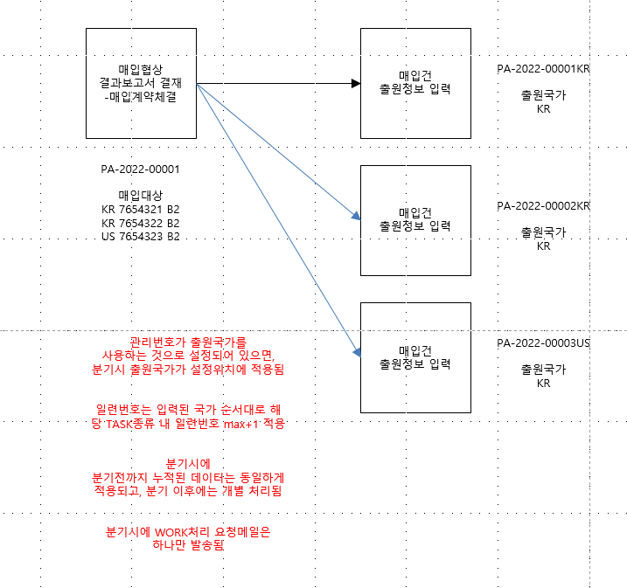
분기 조건 | 분기 TASK | 분기 시점
복수 출원국가 | IDEA&1차출원 | 기안검토서 결재-출원진행 처리완료시
 | 2차출원 | 2차출원검토서 결재- 출원진행 처리완료시
 | EP진입 | EP진입검토서 결재 처리 완료시
복수 매입대상 | 매입 | 매입협상 결과보고서 결재-매입계약체결 처리완료시
복수 지정상품 + 지정상품별 출원분할 Y 선택시 | 1차출원 | 1차출원서류 출원담당자 검토-출원지시 처리완료시
 | 2차출원 | 2차출원서류 출원담당자 검토-출원지시 처리완료시

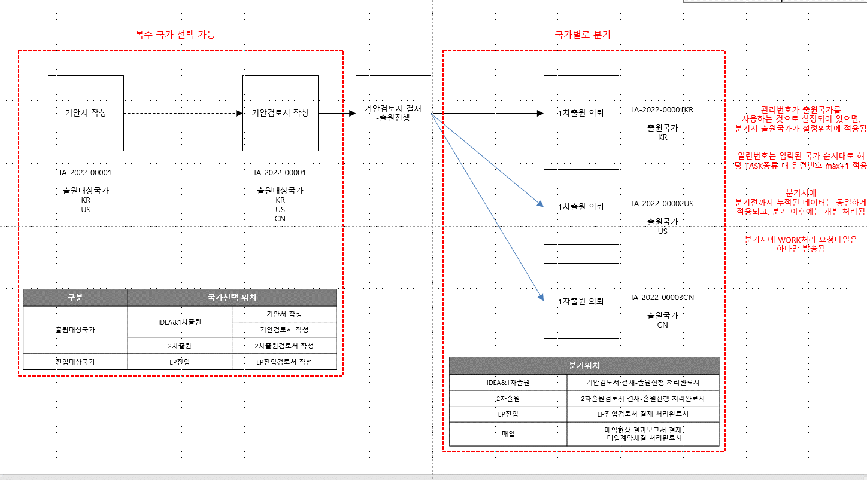

 |  |  | → 분기 전 선행문헌등록 이슈워크를 통해 등록완료된 데이터는 분기 후 함께 분기된 모든 task의 선행문헌 tap에 동일하게 적용됨
 |  |  | → 분기 전 서류등록/기타업무등록 WORK까지 진행하고 확인WORK는 진행하지 않은 상태에서 TASK 분기 할 경우 모TASK에만 히스토리, 파일, 기본서지 반영되어있으며, 해당 모TASK에서 서류확인/기타업무확인WORK를 처리 하여 워크플로를 완료한 경우 분기된 모든 TASK의 히스토리, 파일, 기본서지 반영됨.

데이터반입
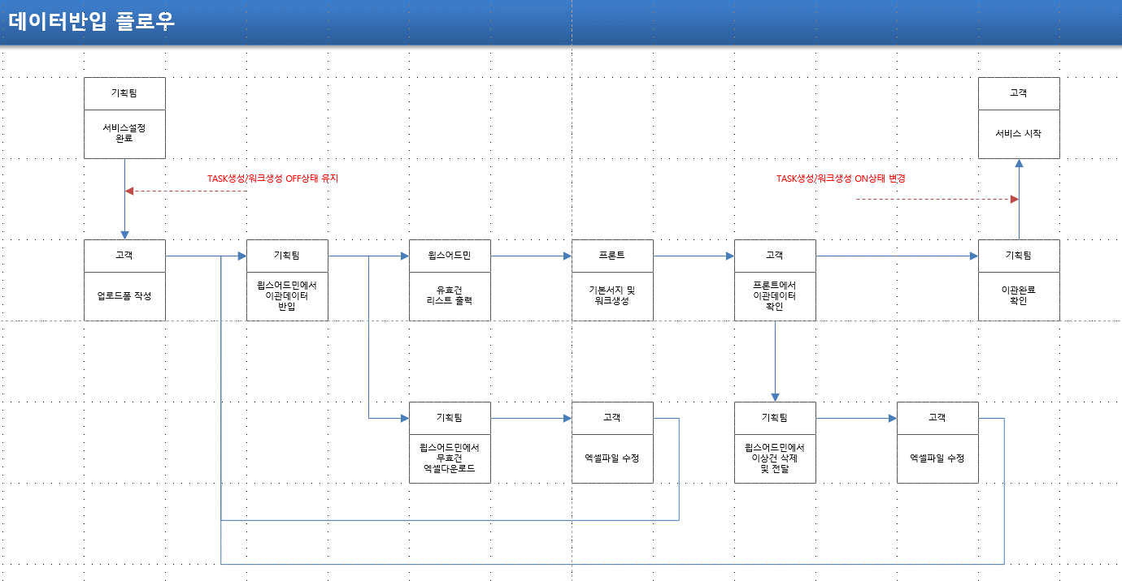

출원상태별 생성되는 워크플로 및 WORK
출원상태 | 출원상태에 따라 생성되는 워크플로 및 WORK |  | WORK | 비고
미출원 | 반입(완료) > 데이터반입 | 1차출원(생성) > 1차출원 의뢰 TODO | 기본정보 | 담당자 | 분류
미출원 | 반입(완료) > 데이터반입 | 2차출원(생성) > 2차출원 의뢰 TODO | 기본정보 | 담당자 | 분류
출원 | 1차출원 : 반입(완료) > 데이터반입 |  | 기본정보 | 담당자 | 출원정보 | 분류
출원 | 2차출원 : 반입(완료) > 데이터반입 |  | 기본정보 | 담당자 | 출원정보 | 분류
등록 | 1차출원 : 반입(완료) 데이터반입 |  | 기본정보 | 담당자 | 출원정보 | 분류
등록 | 2차출원 : 반입(완료) > 데이터반입 |  | 기본정보 | 담당자 | 출원정보 | 분류
등록 | EP진입 : 반입(완료) > 데이터반입 |  | 기본정보 | 담당자 | 출원정보 | 분류
포기/취하 | 1차출원 : 반입(완료) 데이터반입 |  | 기본정보 | 담당자 | 출원정보 | 분류 | 포기취하는 출원정보에 해당하는 필수값이 모두 입력되면 유효한 것으로 보고 출원정보 생성 필수값이 하나도 입력이 안되어 있으면 출원정보 미생성
포기/취하 | 2차출원 : 반입(완료) > 데이터반입 |  | 기본정보 | 담당자 | 출원정보 | 분류
포기/취하 | EP진입 : 반입(완료) > 데이터반입 |  | 기본정보 | 담당자 | 출원정보 | 분류
처분 | 1차출원 : 반입(완료) 데이터반입 |  | 기본정보 | 담당자 | 출원정보 | 분류
처분 | 2차출원 : 반입(완료) > 데이터반입 |  | 기본정보 | 담당자 | 출원정보 | 분류
처분 | EP진입 : 반입(완료) > 데이터반입 |  | 기본정보 | 담당자 | 출원정보 | 분류
만료 | 1차출원 : 반입(완료) 데이터반입 |  | 기본정보 | 담당자 | 출원정보 | 분류
만료 | 2차출원 : 반입(완료) > 데이터반입 |  | 기본정보 | 담당자 | 출원정보 | 분류
만료 | EP진입 : 반입(완료) > 데이터반입 |  | 기본정보 | 담당자 | 출원정보 | 분류

CLIP
컨텐츠 | 스케줄러 | 출원 | 등록 | RESEARCH | 서지-IDEA | 서지-2차출원 | 서지-EP진입 | 서지-매입 | 서지-결정계 | 서지-당사자계 | 서지-소송 | 서지-라이선스 | 서지-조사분석 | WS-청구항 | WS-패밀리 | WS-선행인용문헌 | WS-비용 | 워크-기안서작성
특허상세 | O | O | O | O | O | O | O | O | O | O | O | O | O |  | O | O |  | 기안서작성 | 기안검토 |워크샵의뢰서작성 | 선행자료등록 | 워크샵보고서작성 | 사무소출원검토 | 2차출원 출원담당자검토 | 2차출원검토서 작성 | 사무소출원검토 | 심사청구출원담당자검토 | 중간사건접수 | 중간사건서류제출완료보고 | 등록완료보고 | EP개별국진입완료보고 | 권리유지검토서작성 | 심판제기 | 심판검토 | 대응안작성 | 당사자계심판제기보고서작성 | 당사자계심판진행 | 소송제기보고서작성 | 소송진행 | 라이선스접수보고서작성 | 라이선스진행 | 라이선스결과보고서작성 | 조사분석의뢰서작성 | 조사분석보고서작성 | 매입검토보고서작성 | 매입협상진행 | 선행문헌등록 | IDS제출문헌등록
상표상세 | O | O | O |  | O | O |  | O | O | O(방어) |  |  |  |  | O | O(자사TASK) |  | 심판제기 | 당사자계심판제기보고서작성 | 당사자계심판진행
도면뷰어 |  | O | O | O |  |  |  |  |  |  |  |  |  |  |  |  |  | 조사분석보고서작성
특허원문뷰어 |  |  |  |  | O | O |  | O |  | O | O | O
요지리스트 다운로드 |  | O | O | O |  |  |  |  |  |  |  |  |  |  |  |  |  | 조사분석보고서작성
키워드뷰어 |  | O | O | O |  |  |  |  |  |  |  |  |  |  |  |  |  | 조사분석보고서작성
출원히스토리뷰어 |  |  |  |  | O | O |  | O | O |  | O | O |  |  |  |  |  | 심판제기 | 심판검토 | 대응안작성 | 당사자계심판제기보고서작성 | 당사자계심판진행 | 소송제기보고서작성 | 소송진행 | 라이선스접수보고서작성 | 라이선스진행 | 라이선스결과보고서작성 | 매입검토보고서작성 | 매입협상진행
심사청구대상확인 |  | O |  |  | O | O |  | O |  |  | O | O
한국거절서류 |  |  |  |  | O | O |  | O | O |  | O | O
EP지정국진입현황 |  |  |  |  |  |  |  |  |  |  |  |  |  |  | O
발명자분석 |  | O | O | O
전체청구항 |  |  |  |  |  |  |  |  |  |  |  |  |  | O
공개등록청구항비교 |  |  |  |  |  |  |  |  |  |  |  |  |  | O
연차료납부확인 |  |  | O |  |  |  |  |  |  |  |  |  |  |  |  |  | O
한국권리권리자 |  |  |  |  |  |  |  |  |  |  |  |  |  |  |  |  |  | 매입검토보고서작성 | 매입협상진행
인용관계도 |  | O | O |  |  |  |  |  |  |  |  |  |  |  |  | O |  | 조사분석보고서작성
다인용문헌뷰어 |  | O |  | O
패밀리맵 |  |  |  |  |  |  |  |  |  |  |  |  |  |  | O
패밀리청구항비교 |  |  |  |  |  |  |  |  |  |  |  |  |  |  | O
패밀리다인용뷰어 |  |  |  |  |  |  |  |  |  |  |  |  |  |  | O
패밀리관계도 |  |  |  |  |  |  |  |  |  |  |  |  |  |  | O
패밀리행정사항 |  |  |  |  |  |  |  |  |  |  |  |  |  |  | O
한국심판상세 |  |  |  |  | O | O |  | O | O |  | O | O |  |  |  |  |  | 심판제기 | 심판검토 | 당사자계심판제기보고서작성 | 당사자계심판진행 | 소송제기보고서작성 | 소송진행 | 라이선스접수보고서작성 | 라이선스진행 | 라이선스결과보고서작성
미국심판상세 |  |  |  |  | O | O |  | O | O |  | O | O |  |  |  |  |  | 심판제기 | 당사자계심판제기보고서작성 | 당사자계심판진행 | 소송제기보고서작성 | 소송진행 | 라이선스접수보고서작성 | 라이선스진행 | 라이선스결과보고서작성
일본심판상세 |  |  |  |  | O | O |  | O | O |  | O | O |  |  |  |  |  | 심판제기 | 당사자계심판제기보고서작성 | 당사자계심판진행 | 소송제기보고서작성 | 소송진행 | 라이선스접수보고서작성 | 라이선스진행 | 라이선스결과보고서작성
EP심판상세 |  |  |  |  | O | O |  | O | O |  | O | O |  |  |  |  |  | 심판제기 | 당사자계심판제기보고서작성 | 당사자계심판진행 | 소송제기보고서작성 | 소송진행 | 라이선스접수보고서작성 | 라이선스진행 | 라이선스결과보고서작성
심판결문 다운로드 |  |  |  |  | O | O |  | O | O |  | O | O |  |  |  |  |  | 심판제기 | 당사자계심판제기보고서작성 | 당사자계심판진행 | 소송제기보고서작성 | 소송진행 | 라이선스접수보고서작성 | 라이선스진행 | 라이선스결과보고서작성
미국 PTAB DOCKET |  |  |  |  | O | O |  | O | O |  | O | O |  |  |  |  |  | 심판제기 | 당사자계심판제기보고서작성 | 당사자계심판진행 | 소송제기보고서작성 | 소송진행 | 라이선스접수보고서작성 | 라이선스진행 | 라이선스결과보고서작성
미국소송상세 |  |  |  |  | O | O |  | O | O |  | O | O |  |  |  |  |  | 심판제기 | 당사자계심판제기보고서작성 | 당사자계심판진행 | 소송제기보고서작성 | 소송진행 | 라이선스접수보고서작성 | 라이선스진행 | 라이선스결과보고서작성
미국소송 DOCKET |  |  |  |  | O | O |  | O | O |  | O | O |  |  |  |  |  | 심판제기 | 당사자계심판제기보고서작성 | 당사자계심판진행 | 소송제기보고서작성 | 소송진행 | 라이선스접수보고서작성 | 라이선스진행 | 라이선스결과보고서작성
오렌지북상세 |  |  |  |  | O | O |  | O | O |  | O | O
AI검색 |  |  |  |  |  |  |  |  |  |  |  |  |  |  |  |  |  | 기안서작성 | 기안검토 | 자료보완 | 워크샵의뢰서작성 | 선행자료등록 | 워크샵보고서작성 | 사무소출원검토 | 심사청구출원담당자검토

CLIP 컨텐츠 표시 조건

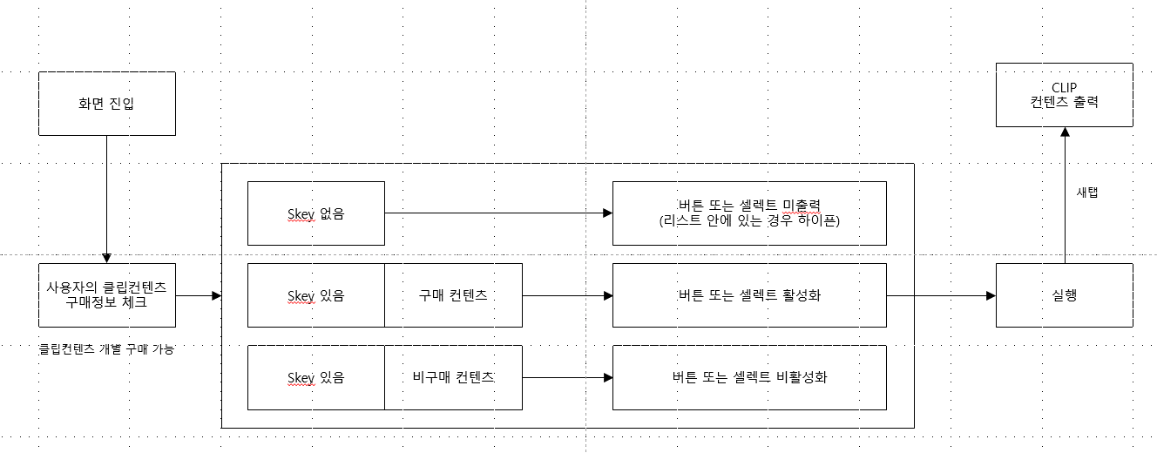

상표상세 skey 조회방식

